接机SOP
接机流程SOP
接机牌（英语） | 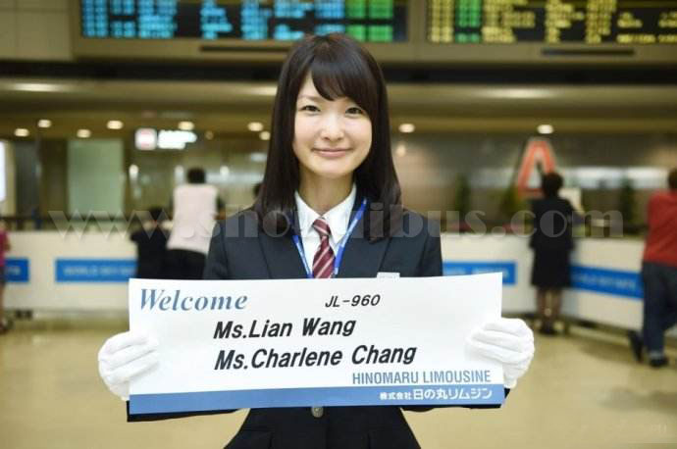
️⃣ 车辆安排
客户级别/来访人数 |  | 车型建议
 |  | 旗舰礼遇级 - 迈巴赫（加司机，4座，必要时可5座） 适用客户： 董事长/CEO、潜在战略级客户决策层（如首次来访的集团副总裁以上）、2-3人的核心小团队。
 |  | 腾势商务车（加司机7座）： 适用客户： 4人及以上的中型技术或商务代表团、来自同一公司的混合层级团队。 使用场景： 团队接机/送机、往返公司/酒店/合作工厂的日常通勤、团队集体活动
 |  | 极氪商务车（加司机6座）必要时可7座： 适用客户： 4人及以上的中型技术或商务代表团、来自同一公司的混合层级团队。
 |  | 奔驰E300（加司机5座）： 使用场景： 酒店至公司短途接送、市内紧急通勤、陪同人员前往次要地点。
1 | 预约与确认： 客户行程确定后，接待业务需立即填写进《客户接待预判表》内， 明确客户信息、用车时间、起止地点、车型需求及申请理由，公司结合实际情况调度。
2 | 车况检查： 行政部需在用车前一日，完成指定车辆的全面清洁、安全检查 （油/电、轮胎、灯光）及物料补给（水、纸巾、资料册）。
3 | 司机 briefing： 司机需提前知晓客户基本信息、行程路线、注意事项 （如客户有特殊习惯）。接机业务或人员必须手持专业接机牌提前在抵达口等候。
4 | 途中服务： 司机主动提供矿泉水、调节温度。除必要沟通外，保持安静。 我方陪同人员应根据车型空间，巧妙安排座位（如迈巴赫让客户坐右后尊位， 我方主陪坐副驾或左后），并主导途中交流。
5 | 客户送达目的地后，司机或相关接待人员应主动提供行李协助服务，做到及时、得体。
6 | 司机、业务人员及相关接待人员在客户接待期间须统一着装正式；必要情况下，应按要求穿着公司制服 以确保整体专业形象。
️⃣ 酒店接待与行程衔接优化细则
酒店预订说明： 原则上，公司不统一为初访或评估阶段客户预订酒店； 对于已确认合作意向、项目进入实质阶段的客户，可由业务申请并经审批后协助安排酒店。 如客户已自行指定酒店，则尊重客户安排。
一、 酒店选择标准
1. 级别定位： 国际连锁品牌商务型酒店（如万豪集团万怡、希尔顿集团花园、洲际集团智选假日等），或国内公认的商务型酒店（如亚朵S、全季/等系列）。注意要符合公司报销标准
2. 核心要求： 交通便利： 距离公司或主要参访地点 ≤ 30分钟 车程，优先选择地铁沿线或交通枢纽附近，以备应急。 设施可靠： 确保国际化的网络环境（VPN友好）、稳定的热水、舒适的床品及安静的环境。 服务标准化： 品牌连锁酒店能提供更稳定、专业的服务支持，减少不确定性。 价值传达： 我们注重效率与实用性，为客户选择最便捷、可靠的下榻之所，确保其得到充分休息，而非沉溺于浮华的装饰。
二、 极致入住体验流程
1.行前预办（关键动作）视具体情况而定：
✅ 在客户抵达前一天，由我司行政专员或委托酒店客户经理，提前为客户办理好所有入住手续。 ✅ 将房卡预先装入写有客户姓名的房卡套中。 ✅ 完成押金支付等所有财务手续，确保客户“零等待”。
2. 房间内的专业细节：
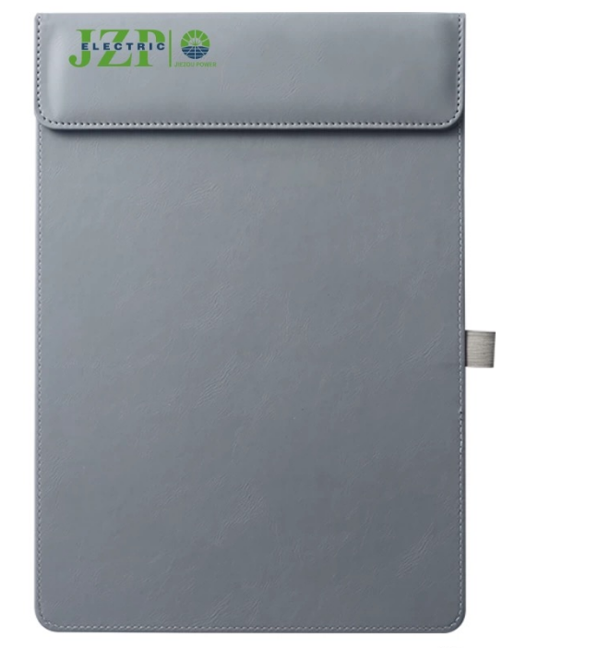 精准的行程单： ✅ 形式： 设计精美的折页或皮质文件夹内页，英语。 ✅ 内容： 首日版在客户上车后即可递上，让其对整体安排心中有数。房间内的版本需更精准，包含： 当天（Day 1）剩余行程： 精确到分钟（如：18:30 酒店大堂集合，前往XX餐厅）。 次日（Day 2）全天行程： 时间、地点、活动内容、我方对接人及手机号。 ✅ 贴心信息： 酒店Wi-Fi密码、本地紧急联系电话、公司地址及前台电话、简短的城市天气提示。 ✅ 可选增值项（视客户重要程度及预算）： 一张本地特色小吃及攻略，供客户自由活动时使用。
三、 行程衔接的艺术 ✅ 首次告知： 在从机场前往酒店的车上，我方主陪在轻松交谈中，便可简要介绍：“为了帮您快速安顿，我们已经为您办好了入住。这是您这两天的初步行程，我们到房间后还有一个更详细的版本。有任何偏好，我们可以随时调整。” ✅ 确认与弹性： 当晚宴请或次日早餐时，主动询问客户对行程的感受，并再次确认时间安排，体现灵活性与尊重。 ✅ 全程管家： 明确告知客户，行程单上的“我方对接人”将是他/她在此期间24小时的联络点，任何需求或变更可随时联系。（以接待业务为主）

注意：凡涉及接机服务，接待业务人员为第一责任人，须提前与公司派出的指定车辆及司机充分协调， 确保接机物料及各项接待要求准备齐全并落实到位。

